Anuari_FP_2017


ANUARI DE LA FORMACIÓ PROFESSIONAL A BARCELONA I A L'ÀREA METROPOLITANA DE BARCELONA, 2017

1. FP Inicial 1.1. Oferta

1.1.1
 |  |  | Tornar a l'índex

1.1.1. Distribució dels centres per municipis de l'AMB. Curs 2017-2018

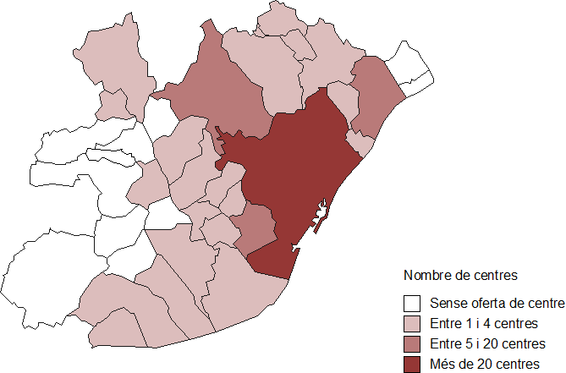

Font: elaboració pròpia a partir de les dades de la Guia de la Formació Professional de la Fundació BCN Formació Profesional

Comentari: Com és d'esperar, la ciutat de Barcelona és el municipi de l'AMB que concentra més centres d'FP. A continuació hi trobem Badalona, l'Hospitalet de Llobregat i Sant Cugat del Vallès. Els municipis en blanc són els que no tenen cap centre que faci FP inicial i, per tant, les persones que vulguin cursar aquests estudis s'han de desplaçar a un altre municipi. En concret, aquests municipis sense oferta d'FP són:

 | - Begues | - Santa Coloma de Cervelló
 | - Cervelló | - Tiana
 | - La Palma de Cervelló | - Torrelles de Llobregat
 | - Sant Climent de Llobregat | - Montgat

1.1.2
 | Tornar a l'índex

1.1.2. Distribució dels centres segons el districte i la titularitat a la ciutat de Barcelona. Curs 2017-2018
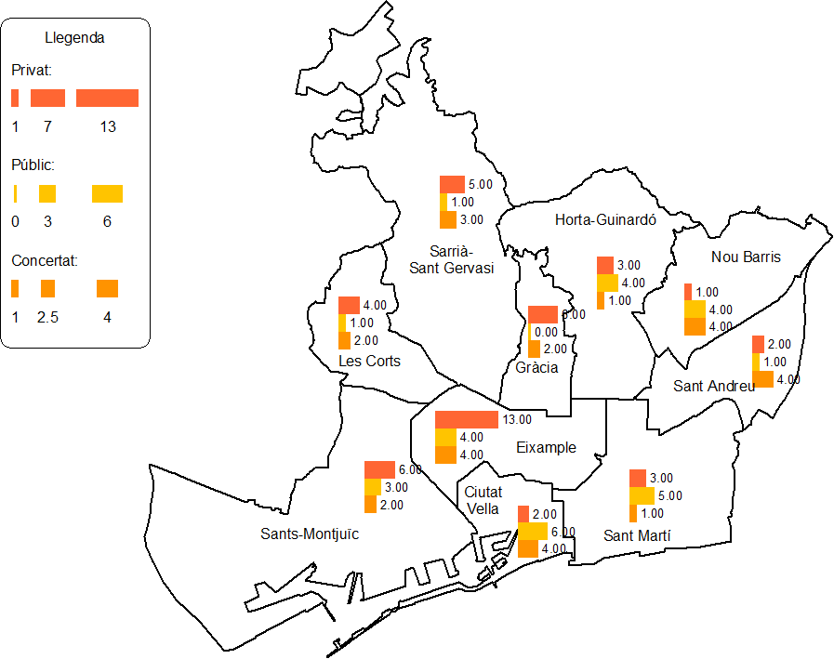

Font: elaboració pròpia a partir de les dades de la Guia de la Formació Professional de la Fundació BCN Formació Profesional

Comentari: Com és d'esperar la ciutat de Barcelona és el municipi de l'AMB que concentra més centres d'FP. A continuació trobem Badalona, l'Hospitalet de Llobregat i Sant Cugat del Vallès. Els municipis en blanc són els que no tenen cap centre que faci FP inicial i, per tant, les persones que vulguin cursar aquests estudis s'han de desplaçar a un altre municipi. Aquests són:
La distribució dels centres que imparteixen estudis d'FP a la ciutat de Barcelona és força desigual pel que fa al districte. Així, el major nombre de centres es troba al districte de l'Eixample (21), mentre que en l'extrem oposat hi trobem Sant Andreu i Les Corts, amb 7 centres cada un. Pel que fa a la titularitat del centre, destaca igualment l'oferta del districte de l'Eixample, amb un nombre molt més elevat de centres de titularitat privada (13) enfront els de titularitat pública o de caràcter concertat. Aquest fet també s'edevé, però amb menor mesura, a Gràcia, Sarrià-Sant Gervasi, Les Corts i Sants-Montjuïc. Per contra, a Sant Martí, Ciutat Vella i Horta-Guinardó predominen els centres de titularitat pública.

